CollectiveAccess
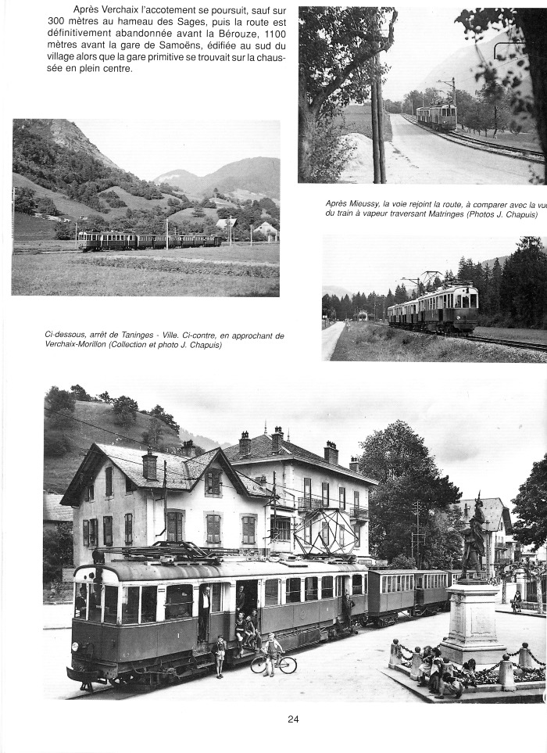
Image | Object | Description | Date
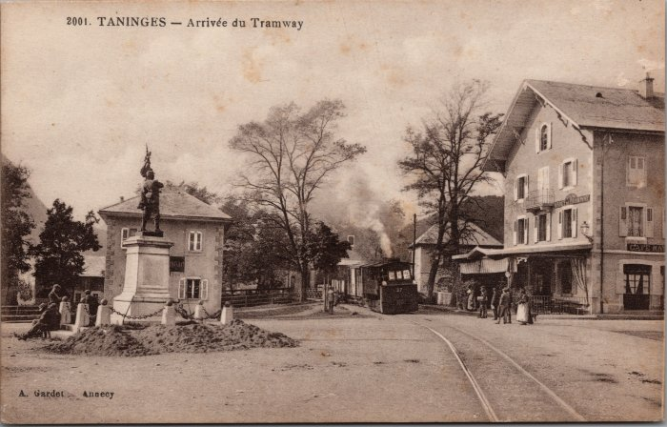 | Arrivée du Tramway à Taninges (2-3260) | Arrivée du Tramway à Taninges
 | C E N Train Annemasse - Sixt (1-0023) | Article et photos en haut vues du train en direction de Verchaix - Morillon Bas de page arrêt en gare de Taninges
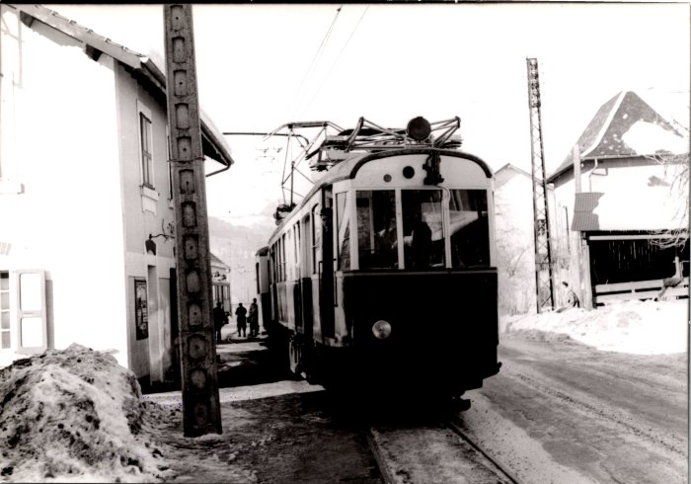 | Carte postale du train le 22 février 1953 (2-675) | Carte postale du train le 22 février 1953
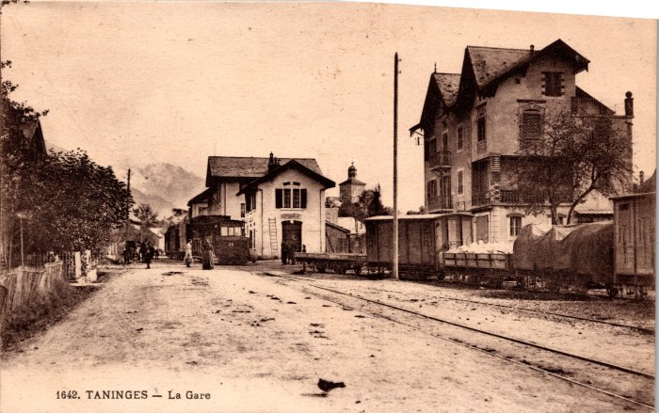 | La Gare de Taninges (2-268) | La Gare de Taninges

